FOTOS
 |  |  |  | SUB SECRETARIA DE PLANEACION
 |  |  |  | DIRECCIÓN GENERAL DE INVERSIÓN PÚBLICA
 |  |  |  | PROGRAMA FONDO DE DESARROLLO REGIONAL 2016

 |  |  |  | REGION 05 SURESTE
 |  |  |  | CEDULA DE SEGUIMIENTO Y SUPERVISIÓN DE OBRA

PROGRAMA: |  |  |  | FONDEREG
EJERCICIO: |  |  |  | Fondereg 2016
NOMBRE DEL PROYECTO: |  |  |  | CONSTRUCCION DE RED ELECTRICA EN MEDIA, BAJA TENSION Y ALUMBRADO
SOBRE EL LIBRAMIENTO DE LA POBLACION DE SANTA MARIA DEL ORO JALISCO. (PRIMERA ETAPA)
MUNICIPIO: | 056.- SANTA MARIA DEL ORO |  |  |  |  |  | LOCALIDAD: |  | CABECERA MUNICIPAL
NOMBRE DE LA ACCION:

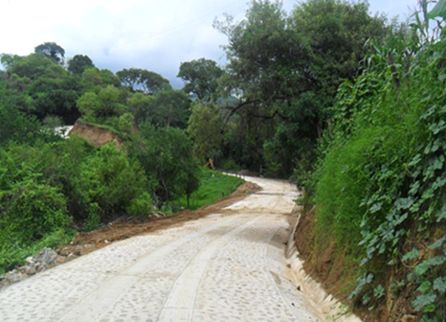
MONTO ASIGNADO: |  |  | $2,222,222.22
 |  | ANTES |  |  |  |  |  |  | INICIO
 |  |  |  |  |  | 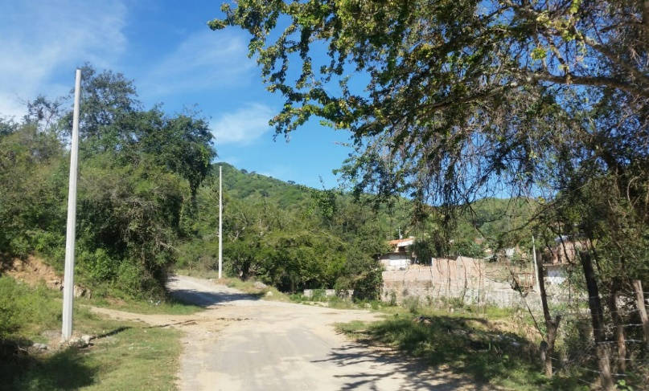

 | PROCESO |  |  |  |  |  |  |  | FINAL
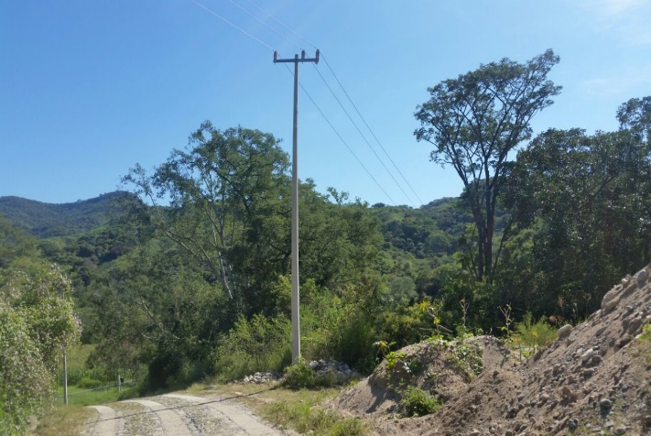

 | GOBIERNO DEL ESTADO. Región 04 Cienega |  |  |  |  |  |  | GOBIERNO MUNICIPAL |  |  | SELLO DE AYTO.

LAE. Felipe de Jesús Partida Macias |  |  |  | Pierre Steven Ortega Alvarez |  |  |  |  | Nombre: HABACUC CUEVAS SANCHEZ
Promotor de Gestión Regional |  |  |  | Analista de Evaluación de Proyectos |  |  |  |  | Cargo | Director de Obras Públicas
Encargado de supervisar físicamente la obra
 |  |  | Fecha del reporte |  | a | 3 | de | Octubre |  | de 2016

